详细设计
※详细设计

1
※设计目的
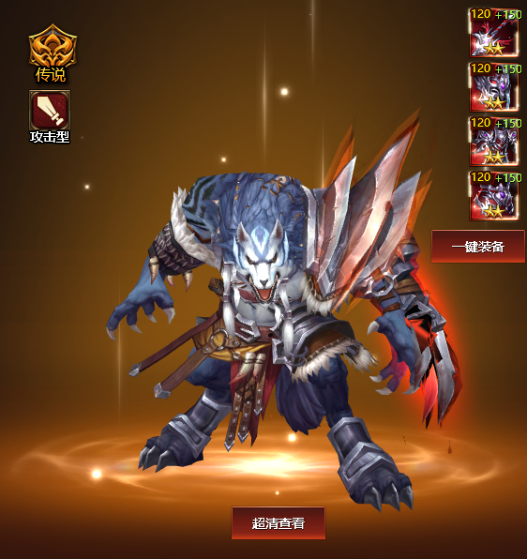

 | 1 | 英雄缺少英雄特性的区分
 | 2 | 对应的英雄属性加成缺失

※解决思路

 |  |  | 主角四条 | 英雄两条
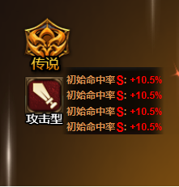
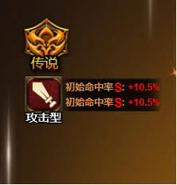

 | 1 | 英雄界面根据英雄类型显示初始XXX属性评级 +M%
 |  | 百分比加成预留2位和一位小数,评级为S A B C跟随配置
 | 2 | 主角为四行加成，英雄为两行加成，
 | 3 | 背后有黑框显示，颜色为通用橙色，加成为红色

